INSPECTOR_LAPTOP
FORMATO FICHA TÉCNICA - EQUIPO DE CÓMPUTO
1. DATOS DEL CLIENTE | ENTRYMC
 |  | 1. DATOS DEL CLIENTE | Masivo Capital
NIT
 |  | NIT
Direccion
2. CONFIGURACIÓN ACTUAL DEL HARDWARE FABRICA |  | Direccion
Marca | lenovo thinkpad | 2. CONFIGURACIÓN SOFTWARE
 |  | Marca | lenovo thinkpad
Modelo | x13 black
 |  | Modelo | x13 black
Procesador | Procesamiento hasta Intel® Core™ i7 vPro de hasta la 10ma generación y 4 núcleos
TIPO: LAPTOP
# de equipos a disponer |  | # de equipos a disponer | 1
 | 1

sistema operativo |  | sistema operativo de fabrica | Windows 10 Pro 64/opcional | Windows 10 Pro 64/opcional/proporcionado de fabrica

RAM | 16 GB DDR4-3200MHz (Soldado) | Suite de ofimática de fabrica | Microsoft 365 standar | (S/f). Microsoft.com. Recuperado el 8 de marzo de 2023, de https://www.microsoft.com/es-co/microsoft-365/business#office-ContentAreaHeadingTemplate-boh7ker

pantalla | 13,3" FHD (1920 x 1080), IPS, antirreflectante, táctil, 72 % NTSC, 300 nits, retroiluminación LED, marco biselado fino | Software de seguridad | Microsoft defender para empresas | (S/f-b). Microsoft.com. Recuperado el 8 de marzo de 2023, de https://www.microsoft.com/es-co/security/business/endpoint-security/microsoft-defender-business#office-ContentAreaHeadingTemplate-kttmroa

memoria | 256 GB de almacenamiento en estado sólido (SSD) | Software empresarial CRM | software ENTRYMC | software ENTRYMC

Almacenamiento | 512 GB SSD M.2 2242 PCIe TLC | Software de gestion de escritorio | politicas de ingreso y accesibilidad a internet | politicas de ingreso y accesibilidad a internet proporcionado por microsoft

Garantia Incluida | 3 años in Situ | 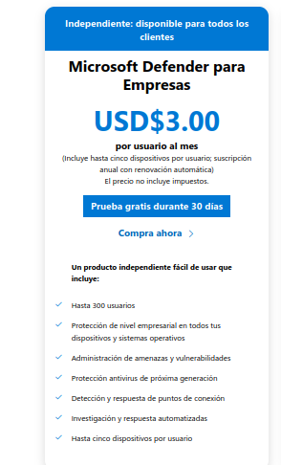

Adaptador de corriente | 65W

Tarjeta Grafica | Gráficos Intel® UHD integrados

Bateria | 6 celdas, 48Wh

Camara | IR y HD con micrófono de matriz doble y ThinkShutter

lapiz optico | Ninguno

teclado | Tradicional, negro - Español

Lector de huellas | incluido

Dispositivo puntero | clickpad

Conectividad | Wi-Fi 6 11AX (2x2) & Bluetooth® 5.1

Dimensiones | A partir de 311.9mm x 217.0mm x 16.5mm

3. IMAGENES DEL PC

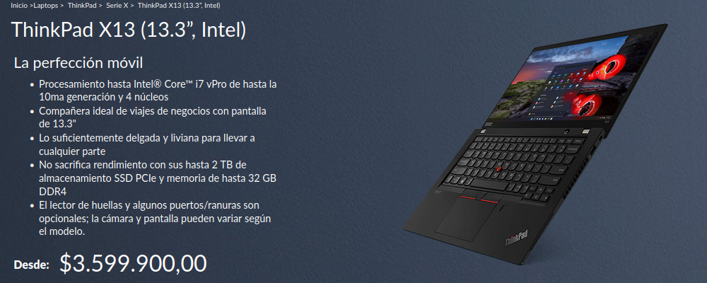

hinkPad X13 (Intel). (s/f). Lenovo.com. Recuperado el 8 de marzo de 2023, de https://www.lenovo.com/co/es/laptops/thinkpad/serie-x/ThinkPad-X13-Intel-/p/22TPX13X3N1

SUPERVISOR_LAPTOP
FORMATO FICHA TÉCNICA - EQUIPO DE CÓMPUTO
1. DATOS DEL CLIENTE | ENTRYMC
 |  | 1. DATOS DEL CLIENTE | Masivo Capital
NIT
 |  | NIT
Direccion
2. CONFIGURACIÓN ACTUAL DEL HARDWARE FABRICA |  | Direccion
Marca | lenovo thinkpad | 2. CONFIGURACIÓN SOFTWARE
 |  | Marca | lenovo thinkpad
Modelo | x13 black
 |  | Modelo | x13 black
Procesador | Procesamiento hasta Intel® Core™ i7 vPro de hasta la 10ma generación y 4 núcleos
TIPO: LAPTOP
# de equipos a disponer |  | # de equipos a disponer | 2
 | 2

sistema operativo |  | sistema operativo de fabrica | Windows 10 Pro 64/opcional | Windows 10 Pro 64/opcional/proporcionado de fabrica

RAM | 16 GB DDR4-3200MHz (Soldado) | Suite de ofimática de fabrica | Microsoft 365 standar | (S/f). Microsoft.com. Recuperado el 8 de marzo de 2023, de https://www.microsoft.com/es-co/microsoft-365/business#office-ContentAreaHeadingTemplate-boh7ker

pantalla | 13,3" FHD (1920 x 1080), IPS, antirreflectante, táctil, 72 % NTSC, 300 nits, retroiluminación LED, marco biselado fino | Software de seguridad | Microsoft defender para empresas | (S/f-b). Microsoft.com. Recuperado el 8 de marzo de 2023, de https://www.microsoft.com/es-co/security/business/endpoint-security/microsoft-defender-business#office-ContentAreaHeadingTemplate-kttmroa

memoria | 256 GB de almacenamiento en estado sólido (SSD) | Software empresarial CRM | software ENTRYMC | software ENTRYMC

Almacenamiento | 512 GB SSD M.2 2242 PCIe TLC | Software de gestion de escritorio | politicas de ingreso y accesibilidad a internet | politicas de ingreso y accesibilidad a internet proporcionado por microsoft

Garantia Incluida | 3 años in Situ

Adaptador de corriente | 65W

Tarjeta Grafica | Gráficos Intel® UHD integrados

Bateria | 6 celdas, 48Wh

Camara | IR y HD con micrófono de matriz doble y ThinkShutter

lapiz optico | Ninguno

teclado | Tradicional, negro - Español

Lector de huellas | incluido

Dispositivo puntero | clickpad

Conectividad | Wi-Fi 6 11AX (2x2) & Bluetooth® 5.1

Dimensiones | A partir de 311.9mm x 217.0mm x 16.5mm

3. IMAGENES DEL PC
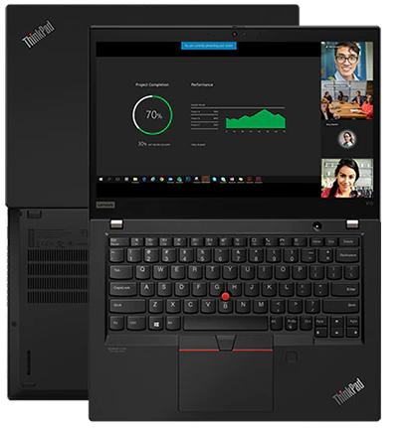

hinkPad X13 (Intel). (s/f). Lenovo.com. Recuperado el 8 de marzo de 2023, de https://www.lenovo.com/co/es/laptops/thinkpad/serie-x/ThinkPad-X13-Intel-/p/22TPX13X3N1

INSPECTOR_TABLET
FORMATO FICHA TÉCNICA – TABLET
1. DATOS DEL CLIENTE | ENTRYMC
 |  | 1. DATOS DEL CLIENTE | Masivo Capital
NIT
 |  | NIT
Direccion
2. CONFIGURACIÓN ACTUAL DEL HARDWARE FABRICA |  | Direccion
Marca | p11 | 2. CONFIGURACIÓN SOFTWARE
 |  | Marca | p11
Modelo | Tab P11 (11”, Android)
 |  | Modelo | Tab P11 (11”, Android)
Procesador | Qualcomm® Snapdragon™ 662 Procesador (2,00 GHz )
TIPO: TABLET
# de equipos a disponer | 2 | # de equipos a disponer | 2

sistema operativo | Android 10 | sistema operativo de fabrica | Android 10 por defecto y soportado según especificacones del fabricante | Android 10

RAM | 6 GB LPDDR4X (Soldado) | Suite de ofimática de fabrica | Microsoft 365 standar | (S/f). Microsoft.com. Recuperado el 8 de marzo de 2023, de https://www.microsoft.com/es-co/microsoft-365/business#office-ContentAreaHeadingTemplate-boh7ker

pantalla | 11" (2000 x 1200), IPS, Multitouch | Software de seguridad | Microsoft defender para empresas | (S/f-b). Microsoft.com. Recuperado el 8 de marzo de 2023, de https://www.microsoft.com/es-co/security/business/endpoint-security/microsoft-defender-business#office-ContentAreaHeadingTemplate-kttmroa

memoria | 6 GB LPDDR4X (Soldado) | Software empresarial CRM | software ENTRYMC | software ENTRYMC

Almacenamiento | 128 GB eMCP | Software de gestion de escritorio | politicas de ingreso y accesibilidad a internet | politicas de ingreso y accesibilidad a internet proporcionado por microsoft

Garantia Incluida | 1 año Transporte a cargo del cliente

Adaptador de corriente | 20W

Bateria | 6 celdas, 48Wh

Camara | Parte posterior: 13 MP con enfoque y flash

Conectividad | 802.11 a/b/g/n/ac 1x1 Wi-Fi + Bluetooth 5.1, SISO

Dimensiones | 258.4 x 7.5 x 163 mm

3. IMAGENES DEL PC
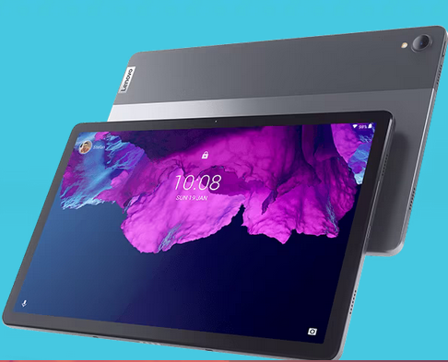

Tab P11 (11”, Android). (s/f). Lenovo.com. Recuperado el 8 de marzo de 2023, de https://www.lenovo.com/co/es/tablets/android-tablets/lenovo-tab-series/Lenovo-TB-J606/p/LEN103L0001

SERVIDOR WEB
 | FORMATO FICHA TÉCNICA – SERVIDOR WEB-HOSTING |  | FORMATO FICHA TÉCNICA – SERVIDOR WEB-HOSTING
º | 1. DATOS DEL CLIENTE | ENTRYMC | 1. DATOS DEL CLIENTE | ENTRYMC

 | NIT |  | NIT

 | Direccion |  | Direccion
 | 2. CONFIGURACIÓN DEL PROVEEDOR : GODady plan economico |  | 2. CONFIGURACIÓN DEL PROVEEDOR: Hostinger plan economico
 | dominio gratis con plan annual | x | dominio gratis con plan annual | x

 | sitio web | 1 | sitio web | 1

 | Almacenamiento SSD NVMe | 25 GB | Almacenamiento SSD NVMe | 25 GB
 | TIPO: servidor web |  | TIPO: servidor web
 | # de equipos a disponer | 1 | # de equipos a disponer | 1

 | ancho de banda mensual | sin medicion | ancho de banda mensual | sin medicion

 | cpu compartidos | 1 | cpu compartidos | 1

 | memoria | 512 mb | memoria | 1 giga en email y proceso

 | Entrada/Salida | 10240 kilobytes por segundo | Entrada/Salida | 10240 kilobytes por segundo

 | Usuarios FTP | 25 | Usuarios FTP | 25

 | Bases de DATOS Mysql | 10x1 GB | Bases de DATOS Mysql | 500 conexiones a 300 segundos de declaracion

 | respaldos diarios | x | respaldos diarios | x

 | Acceso directo a Bases de Datos | x | Acceso directo a Bases de Datos | x

 | acceso www | x | acceso www | x

 | Domnios externos | LIMITADA | Domnios externos | 100

 | subdominios | 25 | subdominios | 100

 | Dominios alias | LIMITADA | Dominios alias | 50

 | cpanel | 94.0.19 | cpanel | x
 | facil instalacion |  | facil instalacion
 | phpMyAdmin | x | soporte GIT | x

 | cloudLinux | x | cloudLinux | x

 | cageFS | x | cageFS | x
 | Directorios con contraseña | x | Directorios con contraseña | x
 | acceso SSH | x | acceso SSH | x
 | FTP sobre SSL /FTPS) | x | FTP sobre SSL /FTPS) | Premium
 | registros y acceso sin procesar | x | cronojobs | ilimitados
 | estadisticas del sitio | x | estadisticas del sitio | x
 | certificado SSL | x | certificado SSL | x
 | DNS Premium |  | DNS Premium | x
 | asistencia tecnica 24/7 | x | asistencia tecnica 24/7 | x
 | administrador de archivos | x | administrador de archivos | x
 | cantidad de archivos | x | archivos activos | 40 procesos activos
 | drupal | x | web email | x
 | wordpress | x | wordpress | x
 | Php 8.1 | x | auto script | x
 | Protección y privacidad del correo electrónico con un cifrado de 256 bits | x | ipv6 | x
 | 99,9% garantía de tiempo de activida | x | 99,9% garantía de tiempo de activida | x
 | Garantía de devolución del dinero por 30 días | x | Garantía de devolución del dinero por 30 días | x

 | 3. IMAGENES PRECIO |  | 3. IMAGENES PRECIO
 | 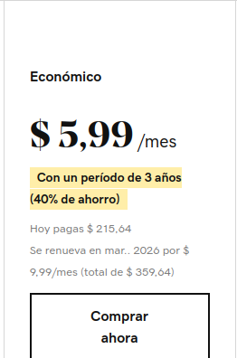 |  | 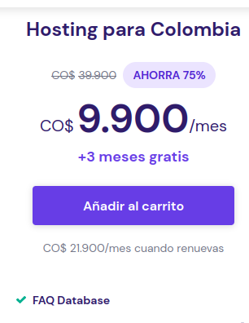

 | (S/f-c). Godaddy.com. Recuperado el 8 de marzo de 2023, de https://www.godaddy.com/es/hosting/web-hosting

RED DE DATOS

 | FICHA TÉCNICA EQUIPOS - RED DE DATOS |  | cantidad

 | laptop | procesdor i 7 | 2

 | Tablet | 3g/4g | 2

 | Router | WRT300N | 2
 | Cloud | servidor web configurado con hosting y dominio | 1

 | Router WRT300N
1 | Direccionador inalámbrico-N de banda ancha Establezca una red inalámbrica con un alcance 4 veces superior y una velocidad 12 veces superior!
2 | La tecnología MIMO utiliza múltiples ondas de radio para crear una señal potente que viaja hasta 4 veces más lejos y disminuye los puntos muertos
3 | Hasta 12 veces más rápida que la tecnología inalámbrica-G, pero también funciona bien con dispositivos inalámbricos-G y -B
4 | Señales inalámbricas protegidas por codificación WPA2, y su red protegida de los ataques de Internet mediante un potente cortafuegos (firewall) SPI

COTIZACION LAPTOP-TABLET
FORMATO FICHA TÉCNICA - EQUIPO DE CÓMPUTO
1. DATOS DEL CLIENTE | ENTRYMC
 |  | 1. DATOS DEL CLIENTE | CoopTech SAS
NIT
 |  | NIT
Direccion
2. CONFIGURACIÓN ACTUAL DEL HARDWARE FABRICA |  | Direccion
Marca | HP | 2. CONFIGURACIÓN SOFTWARE
 |  | Marca | HP
Modelo | 15-BS011
 |  | Modelo | 15-BS011
Procesador | Intel® Core™ i3-6006U (2 GHz, 3 MB de caché, 2 núcleos)
TIPO: LAPTOP
# de equipos a disponer |  | # de equipos a disponer | 1
 | 1

sistema operativo |  | sistema operativo de fabrica | linux ubuntu kineticmatic 22.11.0 | software libre para acomodar al CRM

RAM | 8 GB de SDRAM DDR4-2133 (1 x 8 GB) | Suite de ofimática de fabrica | suite ofimatica libreoffiice | https://es.libreoffice.org/

pantalla | Pantalla con retroiluminación WLED HD SVA BrightView de 15,6" en diagonal (1366 x 768) | Software de seguridad | GNU/LINUX | Configuracion interna de la seguridad linux ubuntu

memoria | SATA de 1 TB y 5400 rpm | Software empresarial CRM | software ENTRYMC | software ENTRYMC

Almacenamiento | SATA de 1 TB y 5400 rpm | Software de gestion de escritorio | politicas de ingreso y accesibilidad a internet linux ubuntu

Garantia Incluida | 3 años in Situ

Adaptador de corriente | 65W

Tarjeta Grafica | Gráficos Intel® UHD integrados

Bateria | iones de litio de 3 celdas, 31 W/h

Camara | Cámara HD HP TrueVision con micrófono digital integrado

lapiz optico | Ninguno

teclado | Teclado de tamaño completo tipo isla con teclado numérico

Lector de huellas | Ninguno

Dispositivo puntero | Panel táctil que admite gestos multitáctiles

Conectividad | Combo de Wi-Fi® 802.11b/g/n (1x1) y Bluetooth® 4.0

Dimensiones | A partir de 311.9mm x 217.0mm x 16.5mm

Interfaz de red | LAN 10/100/1000 GbE integrada
Dimensiones mínimas (anch. x prof. x alt.) | 38 x 25,38 x 2,38 cm

3. IMAGENES DEL PC
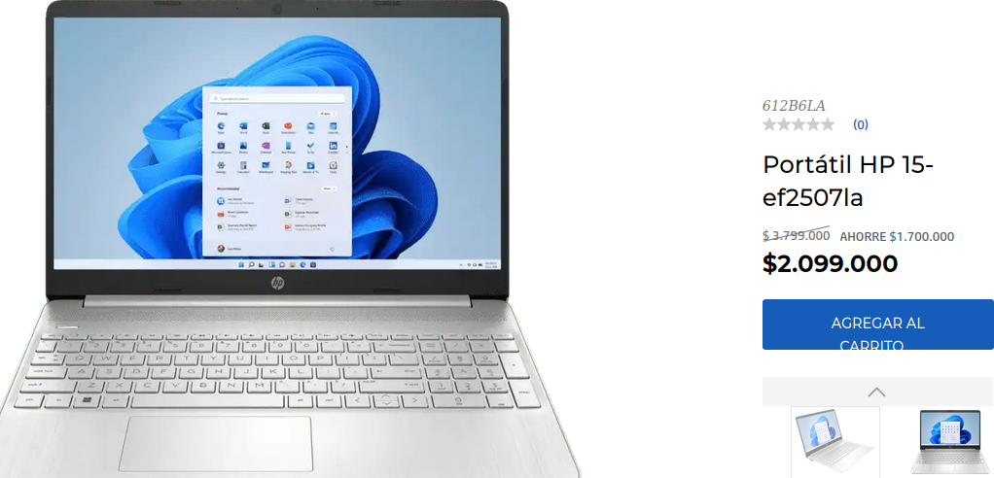

Laptop HP - 15-bs011la Especificaciones del producto. (s/f). Support.hp.com. Recuperado el 8 de marzo de 2023, de https://support.hp.com/co-es/document/c05552647

